Tabelle1
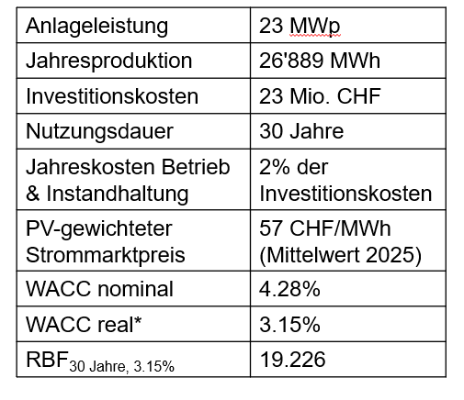

Szenario Strompreis 57 CHF/MWh |  | Szenario Strompreis 50 CHF/MWh
Investitionskosten CHF) | 23,000,000 | Investitionskosten CHF) | 23,000,000
Förderbeitrag (CHF) | 5,757,000 | Förderbeitrag (CHF) | 5,757,000
Netto Investitionskosten | 17,243,000 | Netto Investitionskosten | 17,243,000
B&I-Kosten (CHF/Jahr) | 460,000 | B&I-Kosten (CHF/Jahr) | 460,000
Stromproduktion (MWh) | 26,889 | Stromproduktion (MWh) | 26,889
Strompreis (CHF/MWh) | 57 | Strompreis (CHF/MWh) | 50
Einnahmen Stromverkauf (CHF/Jahr) | 1,532,673 | Einnahmen Stromverkauf (CHF/Jahr) | 1,344,450
Operativer Cashflow (CHF/Jahr) | 1,072,673 | Operativer Cashflow (CHF/Jahr) | 884,450
RBF 30 Jahre, 3.15% | 19.226 | RBF 30 Jahre, 3.15% | 19.226
NPV | 3,380,211 | NPV | -238,564

WACC nominal | 4.28%
Inflation | 1.10%
WACC real | 3.15%

